상품제안서
카카오 포켓 휴대용 핸디 선풍기 [J1] | 상품코드: F30943

 |  |  |  |  |  |  | 02-412-0044 | www.easy1.co.kr
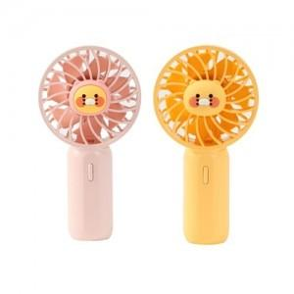

【상세/제작정보】

【인쇄/포장옵션】 | 실크, 인쇄불가 / 포장지포장

【공급단가】 | 수량 | 50~ | 100~ | 500~ | 1,000~ | 2,000~
*VAT별도 | 단가 | 19,410원 | 19,090원 | 18,600원 | 18,280원 | 17,790원

【상품 URL】 | https://dev.easy1.co.kr:443/src/goods_detail.php?gdno=30943

